36_下請委託

 |  |  | 水道施設課長 | 施設保全係長 | 担当者

下 請 負 者 届

 |  | 令和＿● | 年 月 日

(あて先） | 横須賀市上下水道事業管理者
 |  |  | 横須賀市●●●●●●●町１２３４５６７８９番＿０
 |  | 住 所 | 横須賀▲▲▲▲▲▲工務店＿建設
 | 受 託 者 |  | 代表取締役 小川町▼▼▼▼▼▼助・●子
 |  | 氏 名 |  |  | 印

年 月 日付けをもって請負契約を締結した業務について、その一部を下請負に付したいので届出します。

○元請負業者 |  | 業 務 名 | 市立●●●センター●●●●●●ポンプ所 改修工事＿新築工事 |  |  | 請負者（印）・契約日・工事名・工事場所・工期・請負金額は
会社名 |  | 契約番号 | 第 | ＿●1234567890●＿ | 号
住所 |  | 履行場所 | 横須賀市●●町１１１丁目２２２番３３３号＿４４４ |  |  | 工事請負契約書と同じようにして下さい。
現場代理人 |  | 履行期間 | 令和 ４●年 ５▲月 ６◎日＿７ | ～ | 令和 ７▼年 ８◎月 ９●日＿０
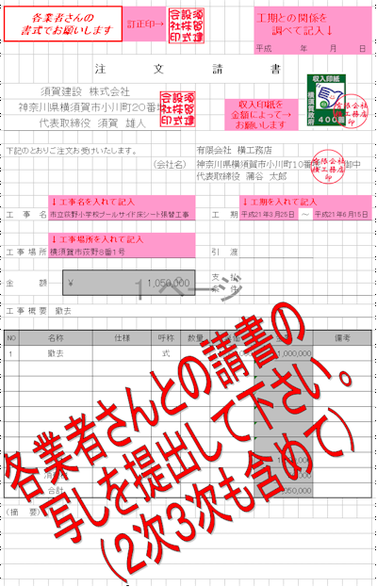
主任技術者等 |  | 委託金額 | ¥123,456,789

○１次下請負業者 |  | ○１次下請負業者
会社名 |  | 会社名
住所 |  | 住所
下請業務内容 |  | 下請業務内容
下請履行期間 |  | 下請履行期間

○２次下請負業者 |  | ○２次下請負業者
会社名 |  | 会社名
住所 |  | 住所
下請業務内容 |  | 下請業務内容
下請履行期間 |  | 下請履行期間

○３次下請負業者 |  | ○３次下請負業者
会社名 |  | 会社名
住所 |  | 住所
下請業務内容 |  | 下請業務内容
下請履行期間 |  | 下請履行期間
（注意）１次下請、再下請 (2次、3次等)との契約書等の写しを添付すること。

備考 責任者及び担当者の氏名並びに連絡先（電話番号）を記載した場合は、押印を省略することができます。

←記36
契約後、請負契約書は後でも良いので業者が決定次第提出をして下さい。

請負契約書と同じ 「会社名・印と住所 請負金額（消費税込み） 工期（始 終）」で 各請負会社・技術者・担当工事内容・金額・担当工期（始 終）も 記入して下さい。

公共建築課長 主査等 担当者

どこかに訂正印 | 下 請 負 者 届

 |  | 記入しないで下さい→ | 平成 年 月 日
(あて先） 横 須 賀 市 長
 |  | 住 所

 | 受 託 者 | 契約書と同じ様に

 |  | 氏 名 | 印
日付を入れて下さい
平成 年 月 日付けをもって委託契約を締結した業務について、その一部を下請負に付したいので
届け出いたします。

元 受 託 会 社 名 | 会社名 | 業 務 名 | 業務名
現 場 代 理 人 | 担当者
技 術 者 | 担当者 | 施行場所 | 施工場所
技 術 者
 | 総合的に企画調整及び指導工程管理・安全管理 | 履行期間 | 平成 年 月 日～平成 年 月 日

担 当 業 務 内 容 | 地質調査 など | 受託代金額 | ￥０００００－

○１次下請負業者 |  | ○１次下請負業者
会 社 名 | 会社名 | 会 社 名 | 会社名
住 所 | 住所 | 住 所 | 住所
技 術 者 | 担当者 | 技 術 者 | 担当者
技 術 者 |  | 技 術 者
 | 工種別に記入して下さい |  | 工種別に記入して下さい
担 当 業 務 内 容 | 埋設物調査 など | 担 当 業 務 内 容 | 埋設物調査 など
請 負 金 額 | ￥０００００－ | 請 負 金 額 | ￥０００００－
担 当 工 期 | 平成 年 月 日～平成 年 月 日 | 担 当 工 期 | 平成 年 月 日～平成 年 月 日

○２次下請負業者 |  | ○２次下請負業者
会 社 名 | 会社名 | 会 社 名 | 会社名
住 所 | 住所 | 住 所 | 住所
技 術 者 | 担当者 | 技 術 者 | 担当者
技 術 者 |  | 技 術 者
 | 工種別に記入して下さい |  | 工種別に記入して下さい
担 当 業 務 内 容 | 埋設物調査 など | 担 当 業 務 内 容 | 埋設物調査 など
請 負 金 額 | ￥０００００－ | 請 負 金 額 | ￥０００００－
担 当 工 期 | 平成 年 月 日～平成 年 月 日 | 担 当 工 期 | 平成 年 月 日～平成 年 月 日

○３次下請負業者 |  | ○３次下請負業者
会 社 名 | 会社名 | 会 社 名 | 会社名
住 所 | 住所 | 住 所 | 住所
技 術 者 | 担当者 | 技 術 者 | 担当者
技 術 者 |  | 技 術 者
 | 工種別に記入して下さい |  | 工種別に記入して下さい
担 当 業 務 内 容 | 埋設物調査 など | 担 当 業 務 内 容 | 埋設物調査 など
請 負 金 額 | ￥０００００－ | 請 負 金 額 | ￥０００００－
担 当 工 期 | 平成 年 月 日～平成 年 月 日 | 担 当 工 期 | 平成 年 月 日～平成 年 月 日

注意１ 本様式は横須賀市契約規則第５１,５２,５５条に基づき元請負業者が作成するものである。また、１次下請、再下請
(2次、3次等)の業務請負契約書等の写しを添付すること。

